상품제안서
오투케어 면도기 살균기 | 상품코드: S28463

 |  |  |  |  |  |  | 02-713-8555 | www.synergygift.co.kr
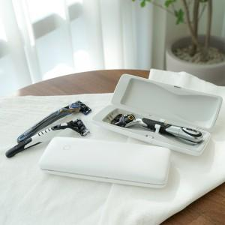

【상세/제작정보】 | 1카톤 30개입 시중 면도기 대부분 호환가능 C타입 충전기 충전 남성들 선호도 매우 높음

【인쇄/포장옵션】 | 실크 / 포장지포장

【공급단가】 | 수량 | 50~ | 100~ | 500~ | 1,000~ | 2,000~
*VAT별도 | 단가 | 17,200원 | 16,000원 | 15,000원 | 14,400원 | 14,040원

【상품 URL】 | https://www.synergygift.co.kr:443/src/goods_detail.php?gdno=28463

